Sheet1
图片 | sku | 工厂货号 | 件数 | 装箱 | 总数量 | 体积 （CBM） | 净重kg（N.W） | 毛重 kg（G.W) | 外箱长 | 外箱宽 | 外箱高 | 净重 总重量 | 毛重 总重量 | 总立方 | HS | 英文品名 | NCM
 | SDV9-016 | 电子血压计 | 100 | 100 | 10000 | 0.0765544 | 18.5 | 19 | 0.52 | 0.433 | 0.34 | 1850 | 1900 | 7.66 | 9018902090 | blood pressure measuring device | 9018
 | SDV9-015 |  | 100 | 50 | 5000 | 0.073458 | 14.5 | 15 | 0.53 | 0.42 | 0.33 | 1450 | 1500 | 7.35
 | I006-110V | 晒背灯 | 88 | 30 | 2640 | 0.062322 | 15.5 | 16 | 0.39 | 0.34 | 0.47 | 1364 | 1408 | 5.48 | 8539490000 | electric luminaire | 9405
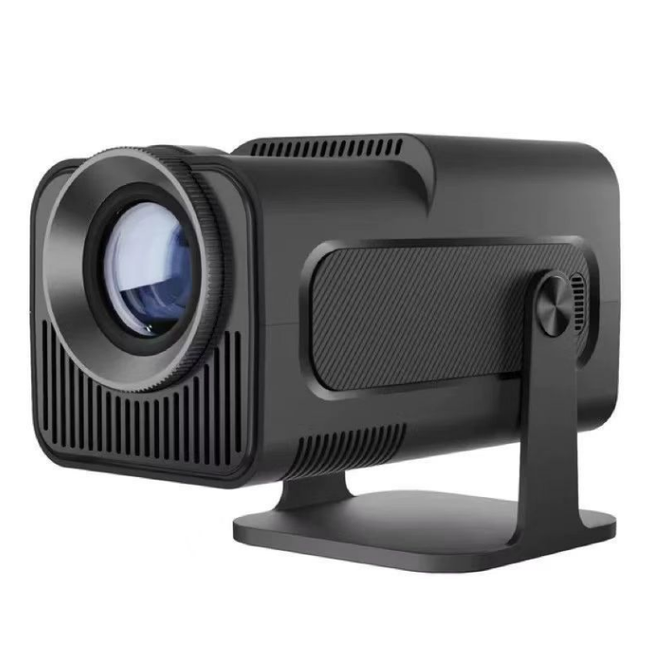 | AMV1-320PRO-Preto | 投影仪 | 150 | 20 | 3000 | 0.075516 | 14 | 14.5 | 0.62 | 0.29 | 0.42 | 2100 | 2175 | 11.33 | 9010600000 | projetor de imagem | 8528
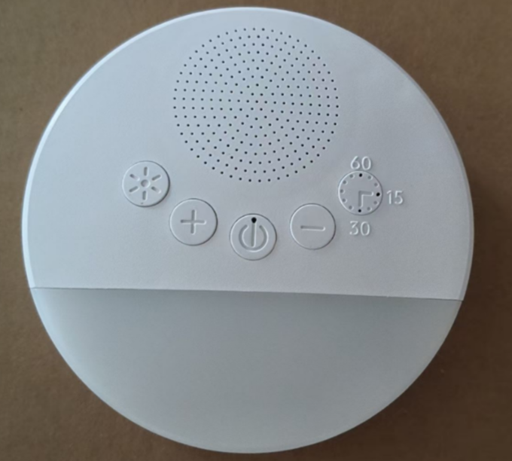 | AMV1-038-Branco | 睡眠仪 | 49 | 192 | 9408 | 0.06119 | 22.5 | 23 | 0.50 | 0.422 | 0.29 | 1102.5 | 1127 | 3.00 | 8479899990 | sleep aid device | 8519
 | A181 | 小夜灯 | 100 | 40 | 4000 | 0.0736008 | 10.5 | 11 | 0.52 | 0.42 | 0.337 | 1050 | 1100 | 7.36 | 9405500000 | Night light | 9405
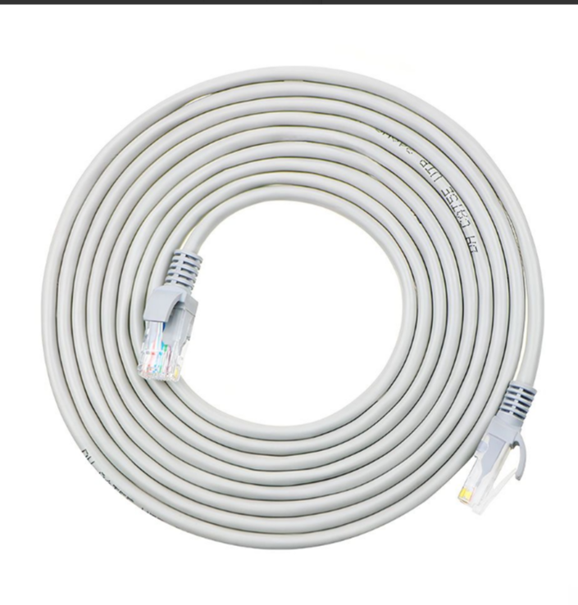 | B011-20M | 网线 | 1 | 70 | 70 | 0.100386 | 34.5 | 35 | 0.66 | 0.39 | 0.39 | 34.5 | 35 | 0.10 | 8544421100 | Network cable | 8544
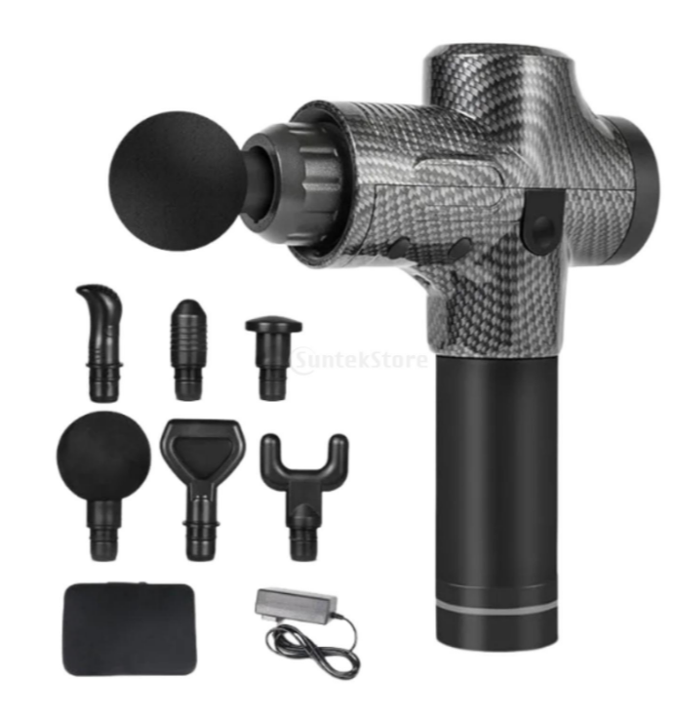 | 75037372 | 按摩枪 | 30 | 10 | 300 | 0.09 | 14.5 | 15 | 0.6 | 0.5 | 0.3 | 435 | 450 | 2.70 | 9019101000 | massage gun | 9019
 | 78031066 | 吉他效果器 | 21 | 20 | 420 | 0.0504 | 16.5 | 17 | 0.4 | 0.36 | 0.35 | 346.5 | 357 | 1.06 | 8518290000 | Electric Guitar Effect Device | 9209
 | 72074282 | 钩挂 | 20 | 32 | 640 | 0.021285 | 11.5 | 12 | 0.43 | 0.225 | 0.22 | 230 | 240 | 0.43 | 7326909000 | Hook hanging | 7318
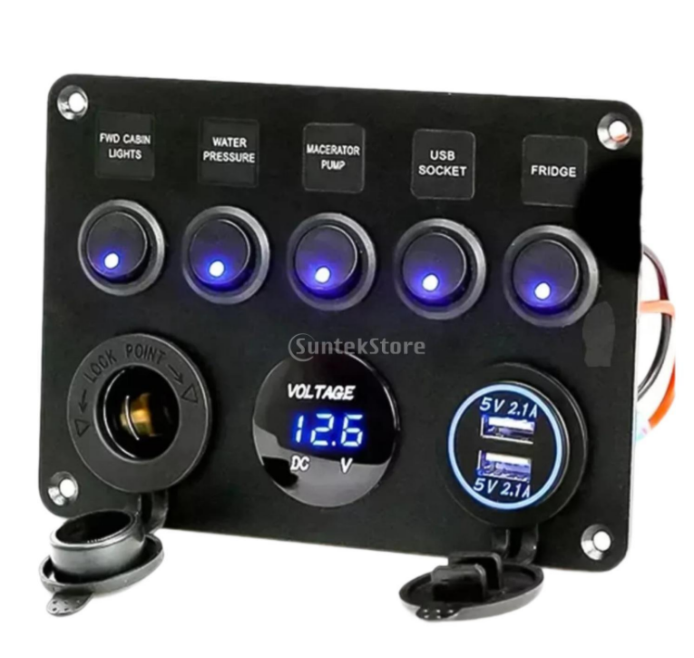 | 52087457 | 电器面板 | 11 | 40 | 440 | 0.0912 | 16.5 | 17 | 0.57 | 0.4 | 0.4 | 181.5 | 187 | 1.00 | 8537109090 | Vehicle Power Panel | 8537
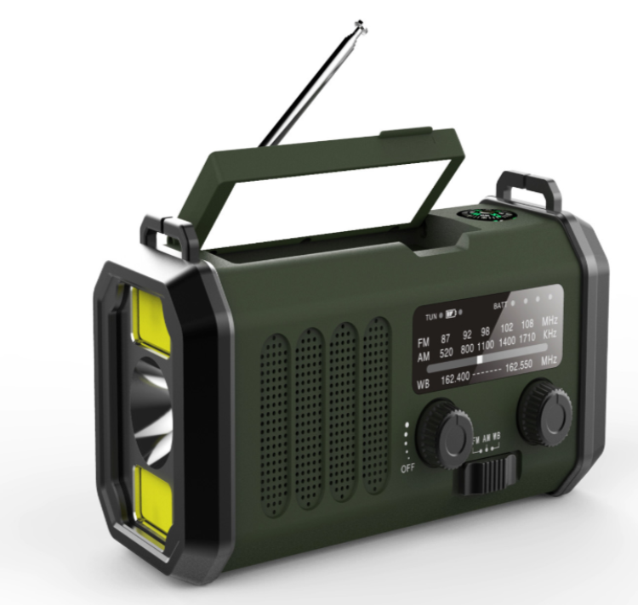 | 66072508 | 太阳能收音机 | 19 | 24 | 456 | 0.0546 | 14.5 | 15 | 0.4 | 0.39 | 0.35 | 275.5 | 285 | 1.04 | 8527190000 | Solar-powered radio | 8527
 | 68056196 | 头盔对讲机 | 13 | 50 | 650 | 0.071875 | 18.5 | 19 | 0.575 | 0.5 | 0.25 | 240.5 | 247 | 0.93 | 8517691099 | Helmet Bluetooth Intercom Headset | 8517
 | 68056496 | 充电控制器 | 15 | 20 | 300 | 0.07044375 | 16.5 | 17 | 0.425 | 0.425 | 0.39 | 247.5 | 255 | 1.06 | 9032899099 | Battery Voltage Regulator | 8504
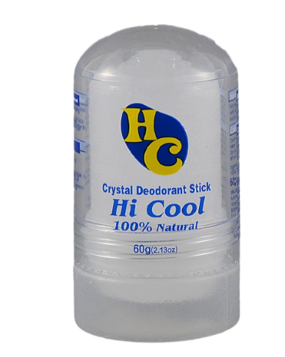 | CLRBY-001 | 除臭膏 | 70 | 144 | 10080 | 0.02854656 | 9.5 | 10 | 0.413 | 0.36 | 0.192 | 665 | 700 | 2.00 | 3307200000 | Deodorizing cream | 3307
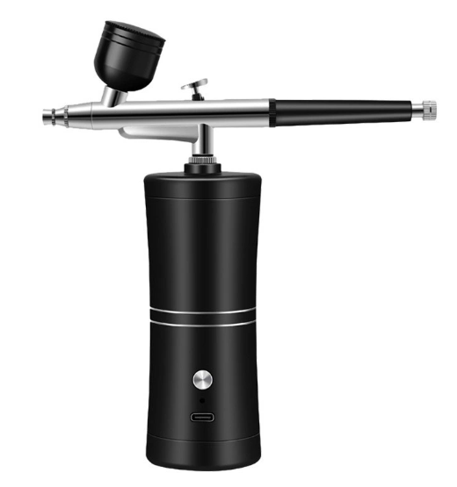 | AUXOM-A017 | 喷笔枪 | 25 | 48 | 1200 | 0.097152 | 15.5 | 16 | 0.48 | 0.46 | 0.44 | 387.5 | 400 | 2.43 | 8424200000 | Fountain gun | 8424
 | B005-Black | 头盔下巴绑带支架 | 19 | 125 | 2375 | 0.065142 | 15.5 | 16 | 0.47 | 0.42 | 0.33 | 294.5 | 304 | 1.24 | 3926901000 | Helmet chin strap bracket | 8529
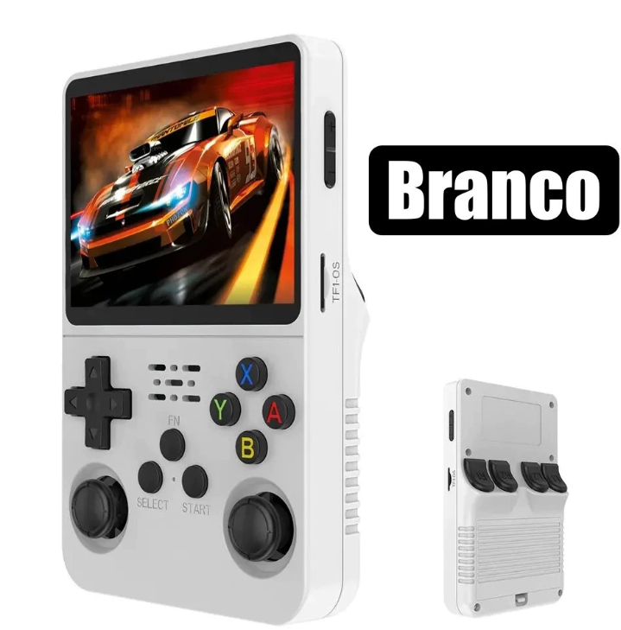 | B019-Branco | 游戏掌机 | 30 | 50 | 1500 | 0.0488865 | 14.5 | 15 | 0.545 | 0.345 | 0.26 | 435 | 450 | 1.47 | 9504901000 | Gaming handheld | 9504
 | I007 | 鸟笼 | 130 | 1 | 130 | 0.058968 | 10.5 | 11 | 0.81 | 0.13 | 0.56 | 1365 | 1430 | 7.67 | 7326209000 | birdcage | 7326
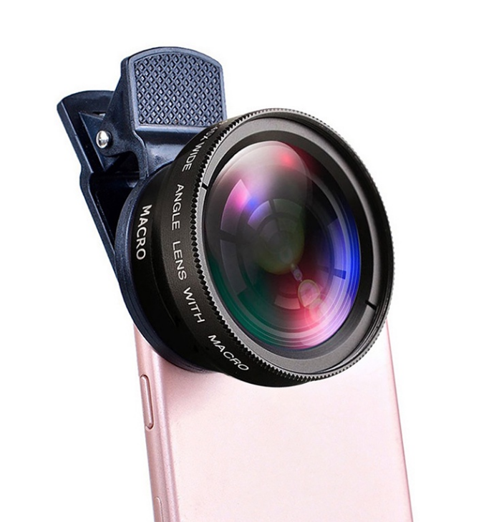 | B010-Black | 手机外置镜头 | 27 | 200 | 5400 | 0.0832 | 17.5 | 18 | 0.4 | 0.4 | 0.52 | 472.5 | 486 | 2.25 | 9002199020 | External camera of the phone | 9002
 | I004-Black-Blue | 宠物止吠器 | 30 | 100 | 3000 | 0.0351 | 8.97 | 9.47 | 0.39 | 0.3 | 0.3 | 269 | 284 | 1.05 | 3926909090 | Pet Bark Stopper | 4201
 |  |  | 1048 |  | 61009 |  |  |  |  |  |  | 14796.00 | 15320.00 | 68.58

